既存画面
以前作ったツールを改良したい

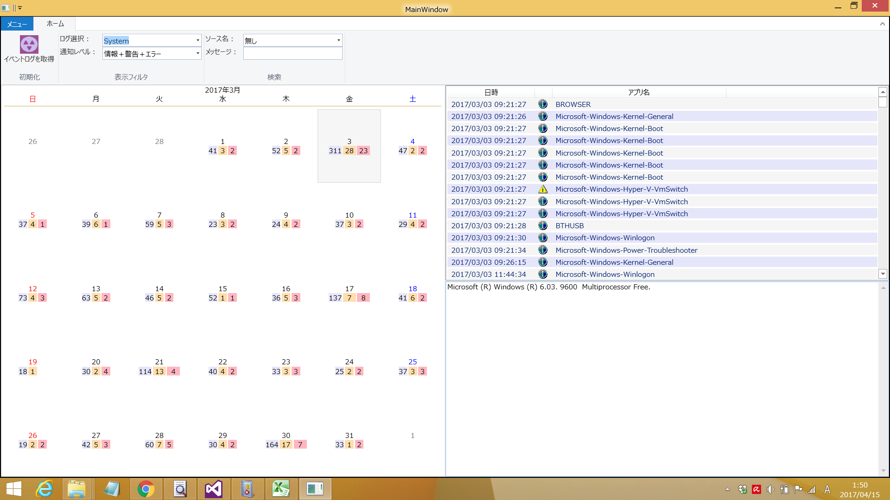

月：１月 ▼
１２月

▶
◀

画面構成案
...
 |  |  |  |  |  |  |  |  |  |  |  |  |  |  |  |  |  |  |  |  |  | ログ名： |  |  |  | Application
 |  |  |  |  |  |  |  |  |  |  |  |  |  |  |  |  |  |  |  |  |  | アプリ名： |  |  |  | アプリ１
 |  |  |  |  |  |  |  |  |  |  |  |  |  |  |  |  |  |  |  |  |  |  |  |  |  |  |  |  |  |  |  |  |  |  |  |  |  |  |  |  |  |  |  |  |  |  |  |  |  |  |  |  | ▲
UserControl2
graph1
 |  |  |  |  |  |  |  |  |  |  |  |  |  |  |  |  |  |  |  |  |  |  | ← |  |  |  | 2012年4月 |  |  |  |  |  |  |  | →
UserControl1
calendar1
 |  |  |  |  |  |  |  |  |  |  |  |  |  |  |  |  |  |  |  |  |  |  | 日 |  | 月 |  | 火 |  | 水 |  | 木 |  | 金 |  | 土 |  |  | 4
 |  |  |  |  |  |  |  |  |  |  |  |  |  |  |  |  |  |  |  |  |  |  |  |  |  |  |  |  |  |  |  |  |  |  |  |  |  | 3 |  |  |  |  |  |  |  |  |  |  |  |  | □
 |  |  |  |  |  |  |  |  |  |  |  |  |  |  |  |  |  |  |  |  |  |  | x |  | x |  | x |  | x |  | x |  | x |  | x |  |  | 2 |  |  | □ |  |  |  | □ | □ | □ |  |  | □ | □
 |  |  |  |  |  |  |  |  |  |  |  |  |  |  |  |  |  |  |  |  |  |  | x |  | x |  | x |  | x |  | x |  | x |  | x |  |  | 1 |  |  | □ | □ | □ |  | □ | □ | □ |  |  | □ | □ | □
 |  |  |  |  |  |  |  |  |  |  |  |  |  |  |  |  |  |  |  |  |  |  | x |  | x |  | x |  | x |  | x |  | x |  | x |  |  |  |  |  |  | 4/3 |  |  |  | 4/5 |  |  |  |  | 4/8
 |  |  |  |  |  |  |  |  |  |  |  |  |  |  |  |  |  |  |  |  |  |  |  |  |  |  |  |  |  |  |  |  |  |  |  |  |  |  |  |  |  |  |  |  |  |  |  |  |  |  |  |  | ▼
 |  |  |  |  |  |  |  |  |  |  |  |  |  |  |  |  |  |  |  |  |  | ◀ |  |  |  |  |  |  |  |  |  |  |  |  |  | ▶ | ◀ |  |  |  |  |  |  |  |  |  |  |  |  |  |  | ▶
 |  |  |  |  |  |  |  |  |  |  |  |  |  |  |  |  |  |  |  |  |  | date |  |  |  |  |  |  | level |  | name
 |  |  |  |  |  |  |  |  |  |  |  |  |  |  |  |  |  |  |  |  |  | 2012/04/03 12:34:57 |  |  |  |  |  |  | △ |  | App1 |  |  |  |  |  |  | 2012/04/03 12:34:56
UserControl4
detail1
 |  |  |  |  |  |  |  |  |  |  |  |  |  |  |  |  |  |  |  |  |  | 2012/04/03 12:34:58 |  |  |  |  |  |  | △ |  | App1 |  |  |  |  |  |  | △ | アプリ１
 |  |  |  |  |  |  |  |  |  |  |  |  |  |  |  |  |  |  |  |  |  | 2012/04/03 12:34:59 |  |  |  |  |  |  | △ |  | App1 |  |  |  |  |  |  | イベントID |  |  |  | 102
UserControl3
list1
 |  |  |  |  |  |  |  |  |  |  |  |  |  |  |  |  |  |  |  |  |  | 2012/04/03 12:34:60 |  |  |  |  |  |  | 〇 |  | App1 |  |  |  |  |  |  | あああ
 |  |  |  |  |  |  |  |  |  |  |  |  |  |  |  |  |  |  |  |  |  | 2012/04/03 12:34:61 |  |  |  |  |  |  | △ |  | App1 |  |  |  |  |  |  | あああ
 |  |  |  |  |  |  |  |  |  |  |  |  |  |  |  |  |  |  |  |  |  | 2012/04/03 12:34:62 |  |  |  |  |  |  | △ |  | App1 |  |  |  |  |  |  | あああ
 |  |  |  |  |  |  |  |  |  |  |  |  |  |  |  |  |  |  |  |  |  | 2012/04/03 12:34:63 |  |  |  |  |  |  | 〇 |  | App1

カレンダー初期表示時
１日～３１日まで
カレンダー日付選択時
その日だけ
リスト選択時の
詳細ログデータ
...
TabControl
全体
レイアウト２
個別
レイアウト４
...
全体を選択時は、
全体タブを表示時、個別タブをグレーアウトする
個別タグを表示時、全体タブを強制選択して、個別タブをグレーアウトする
全体以外を選択時は、
個別タブを活性化する

表示時
ログ名一覧を取得してくる。
Application ログを自動選択して、
Application ログの全アプリ分を表示する

１つ変更したら、検索処理では、３つ条件を見ながら検索＆結果表示する

 |  |  |  |  |  |  |  |  |  |  |  |  |  |  |  |  |  |  |  |  | ribbon |  |  | Home
 |  |  |  |  |  |  |  |  | ▼ |  | アプリ名： |  |  | 全体 | ▼ |  | レベル： |  | ■ | 情報 |  |  |  |  | ログ： |  | Application |  |  |  |  |  |  | ▼ |  | アプリ名： |  |  |  | 全体 |  |  | ▼ | レベル： |  |  | ■ | 情報
 |  |  |  |  |  |  |  |  |  |  |  |  |  | アプリ１ |  |  |  |  | ■ | 警告 |  |  |  |  |  |  | System |  |  |  |  |  |  |  |  |  |  |  |  | アプリ１ |  |  |  |  |  |  | ■ | 警告
 |  |  |  |  |  |  |  |  |  |  |  |  |  | アプリ２ |  |  |  |  | ■ | エラー |  |  |  |  |  |  |  |  |  |  |  |  |  |  |  |  |  |  |  | アプリ２ |  |  |  |  |  |  | ■ | エラー

 |  |  |  |  |  |  |  |  |  |  |  |  |  |  |  |  |  |  |  |  | 全体 |  |  | 個別

 |  |  |  |  |  |  |  |  |  |  |  |  |  |  |  |  |  |  |  |  |  |  |  |  |  |  |  |  |  |  |  |  |  |  |  |  |  |  |  |  |  |  |  |  |  |  |  |  |  |  |  | ▲
 |  |  |  |  |  |  |  |  |  |  |  |  |  |  |  |  |  |  |  |  |  |  |  |  |  |  |  |  |  |  |  |  |  | →
...
 |  |  |  |  |  | x | x | x | x
 |  |  |  |  |  | x | x | x | x |  |  |  | あああ
 |  |  |  |  |  | x | x | x | x |  |  |  | あああ
 |  |  |  |  |  | x | x | x | x |  |  |  | あああ |  |  |  |  |  |  |  | 2012/04/03 12:34:57 |  |  |  |  |  |  | △ |  | App1 |  |  |  |  |  |  | 2012/04/03 12:34:56
 |  |  |  |  |  | x | x | x | x |  |  |  |  |  |  |  |  |  |  |  | 2012/04/03 12:34:58 |  |  |  |  |  |  | △ |  | App1 |  |  |  |  |  |  | △ | アプリ１
 |  |  |  |  |  | x | x | x | x |  |  |  |  |  |  |  |  |  |  |  | 2012/04/03 12:34:59 |  |  |  |  |  |  | △ |  | App1 |  |  |  |  |  |  | イベントID |  |  |  | 102
 |  |  |  |  |  | x | x | x | x |  |  |  |  |  |  |  |  |  |  |  | 2012/04/03 12:34:60 |  |  |  |  |  |  | 〇 |  | App1 |  |  |  |  |  |  | あああ
 |  |  |  |  |  | x | x | x | x |  |  |  |  |  |  |  |  |  |  |  | 2012/04/03 12:34:61 |  |  |  |  |  |  | △ |  | App1 |  |  |  |  |  |  | あああ
 |  |  |  |  |  | x | x | x | x |  |  |  |  |  |  |  |  |  |  |  | 2012/04/03 12:34:62 |  |  |  |  |  |  | △ |  | App1 |  |  |  |  |  |  | あああ
 |  |  |  |  |  | x | x | x | x |  |  |  |  |  |  |  |  |  |  |  | 2012/04/03 12:34:63 |  |  |  |  |  |  | 〇 |  | App1
全体画面では、【ログ名】と【レベル】のみを評価した結果を表示する
 |  |  |  |  |  | x | x | x | x

個別画面では、【ログ名】と【アプリ名】と【レベル】を評価した結果を表示する
すでにカレンダーでその日を選択しているのだから、日付は不要、時刻のみ表示する

まずは、０から１にすることが先決
コードビハインドでもOK
【処理が遅い】という問題は後回し、形にでかすことが先決
構成をシンプルにしたいため、部品を共通化する
プログラム的には、【表示の組み合わせを変えただけ】的な。
以下のような感じ。

ribbon |  | Home |  |  |  |  |  |  |  |  |  |  |  |  |  |  |  |  |  |  | ribbon |  |  | Home
 |  |  | ログ： |  | Application |  |  |  | ▼ |  | アプリ名： |  |  | 全体 | ▼ |  | レベル： |  | ■ | 情報 |  |  |  |  | ログ： |  | Application |  |  |  |  |  |  | ▼ |  | アプリ名： |  |  |  | 全体 |  |  | ▼ | レベル： |  |  | ■ | 情報
 |  |  |  |  | System |  |  |  |  |  |  |  |  | アプリ１ |  |  |  |  | ■ | 警告 |  |  |  |  |  |  | System |  |  |  |  |  |  |  |  |  |  |  |  | アプリ１ |  |  |  |  |  |  | ■ | 警告
 |  |  |  |  |  |  |  |  |  |  |  |  |  | アプリ２ |  |  |  |  | ■ | エラー |  |  |  |  |  |  |  |  |  |  |  |  |  |  |  |  |  |  |  | アプリ２ |  |  |  |  |  |  | ■ | エラー

全体 |  | 個別 |  |  |  |  |  |  |  |  |  |  |  |  |  |  |  |  |  |  | 全体 |  |  | 個別

UserControl3
list1
UserControl2
graph1
 |  |  |  |  |  |  |  |  |  |  |  | time |  |  |  | level |  | name |  |  |  |  |  |  |  |  |  |  |  |  |  |  |  |  |  |  |  |  |  |  |  |  |  |  |  |  |  |  |  |  |  | ▲
 | ← |  |  |  | 2012年4月 |  |  |  |  | → |  | 12:34:57 |  |  |  | △ |  | App1 |  |  |  | ← |  |  |  | 2012年4月 |  |  |  |  |  |  |  | →
 |  |  |  |  |  |  |  |  |  |  |  | 12:34:58 |  |  |  | △ |  | App1
UserControl1
calendar1
 | 日 | 月 |  | 火 |  | 水 | 木 | 金 | 土 |  |  | 12:34:59 |  |  |  | △ |  | App1 |  |  |  | 日 |  | 月 |  | 火 |  | 水 |  | 木 |  | 金 |  | 土 |  |  | 4
 |  |  |  |  |  |  |  |  |  |  |  | 12:34:60 |  |  |  | 〇 |  | App1 |  |  |  |  |  |  |  |  |  |  |  |  |  |  |  |  |  |  | 3 |  |  |  |  |  |  |  |  |  |  |  |  | □
 | x | x |  | x |  | x | x | x | x |  |  | 12:34:61 |  |  |  | △ |  | App1 |  |  |  | x |  | x |  | x |  | x |  | x |  | x |  | x |  |  | 2 |  |  | □ |  |  |  | □ | □ | □ |  |  | □ | □
UserControl1
calendar1
 | x | x |  | x |  | x | x | x | x |  |  | 12:34:62 |  |  |  | △ |  | App1 |  |  |  | x |  | x |  | x |  | x |  | x |  | x |  | x |  |  | 1 |  |  | □ | □ | □ |  | □ | □ | □ |  |  | □ | □ | □
 | x | x |  | x |  | x | x | x | x |  |  | 12:34:63 |  |  |  | 〇 |  | App1 |  |  |  | x |  | x |  | x |  | x |  | x |  | x |  | x |  |  |  |  |  |  | 4/3 |  |  |  | 4/5 |  |  |  |  | 4/8
 | x | x |  | x |  | x | x | x | x |  |  |  |  |  |  |  |  |  |  |  |  |  |  |  |  |  |  |  |  |  |  |  |  |  |  |  |  |  |  |  |  |  |  |  |  |  |  |  |  |  |  | ▼
 | x | x |  | x |  | x | x | x | x |  |  |  | あああ |  |  |  |  |  |  |  | ◀ |  |  |  |  |  |  |  |  |  |  |  |  |  | ▶ | ◀ |  |  |  |  |  |  |  |  |  |  |  |  |  |  | ▶
 | x | x |  | x |  | x | x | x | x |  |  |  | あああ |  |  |  |  |  |  |  | date |  |  |  |  |  |  | level |  | name
UserControl4
detail1
 | x | x |  | x |  | x | x | x | x |  |  |  | あああ |  |  |  |  |  |  |  | 2012/04/03 12:34:57 |  |  |  |  |  |  | △ |  | App1 |  |  |  |  |  |  | 2012/04/03 12:34:56
 | x | x |  | x |  | x | x | x | x |  |  |  |  |  |  |  |  |  |  |  | 2012/04/03 12:34:58 |  |  |  |  |  |  | △ |  | App1 |  |  |  |  |  |  | △ | アプリ１
UserControl4
detail1
 | x | x |  | x |  | x | x | x | x |  |  |  |  |  |  |  |  |  |  |  | 2012/04/03 12:34:59 |  |  |  |  |  |  | △ |  | App1 |  |  |  |  |  |  | イベントID |  |  |  | 102
 | x | x |  | x |  | x | x | x | x |  |  |  |  |  |  |  |  |  |  |  | 2012/04/03 12:34:60 |  |  |  |  |  |  | 〇 |  | App1 |  |  |  |  |  |  | あああ
UserControl3
list1
 | x | x |  | x |  | x | x | x | x |  |  |  |  |  |  |  |  |  |  |  | 2012/04/03 12:34:61 |  |  |  |  |  |  | △ |  | App1 |  |  |  |  |  |  | あああ
 | x | x |  | x |  | x | x | x | x |  |  |  |  |  |  |  |  |  |  |  | 2012/04/03 12:34:62 |  |  |  |  |  |  | △ |  | App1 |  |  |  |  |  |  | あああ
 | x | x |  | x |  | x | x | x | x |  |  |  |  |  |  |  |  |  |  |  | 2012/04/03 12:34:63 |  |  |  |  |  |  | 〇 |  | App1
 | x | x |  | x |  | x | x | x | x

プログラム構成
View | ViewModel | Model
MainWindow.xaml
MainWindowViewModel.cs

Fluent.Ribbon
MainModel.cs

メイン画面から、各コントロールへの操作をしたい時向けに、インスタンスをもらって、やり取りしている。

全体タブページ
CalendarControlViewModel.cs
CalendarModel.cs

CalendarControl.xaml
DayOfWeekToForegroundConverter
ListControl.xaml

ListControlViewModel.cs
ListModel.cs
DetailControl.xaml

DetailControlViewModel.cs
DetailModel.cs
個別タブページ

CalendarControl.xaml
DayOfWeekToForegroundConverter
GraphControl.xaml
OxyPlot.WPF
GraphControlViewModel.cs
GraphModel.cs

ListControl.xaml
DetailControl.xaml

DateObject.cs
Win32NTLogEventObject.cs

MemoryDB.cs
シングルトン。Model 層の中を飛び交います
EventTypeToIconConverter は、
DetailControl.xaml 内で以前使用していましたが、未使用になりました

【全体タブページ】と【個別タブページ】に配置した、それぞれのコントロールには、同じVMをセットしている。そのため、片方の操作により、両方が同期して表示される。

